오류화면
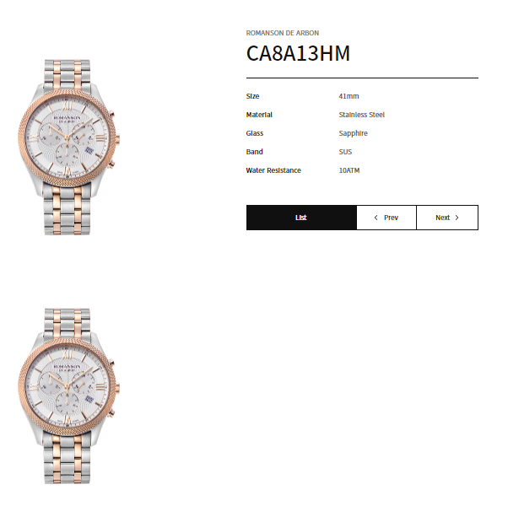
NO | 1 | 메뉴
오류명 |  | 오류내용

NO | 2 | 메뉴 | BRAND > ROMANSON > 목록
오류명 | 폰트 사이즈 | 오류내용 | 브랜드 타이틀보다 카테고리 폰트 사이즈 작게 수정
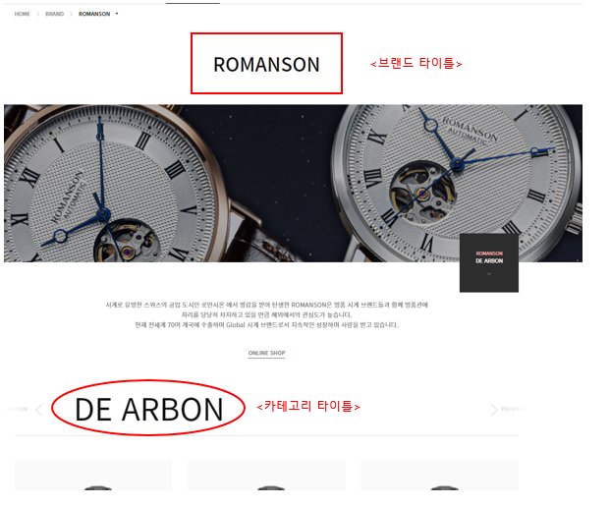

NO | 3 | 메뉴 | STORE > 해외
오류명 | 언더라인 | 오류내용 | 매장명 마우스 hover시 언더라인 생성
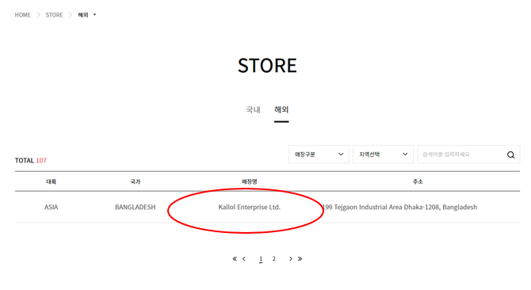

NO | 8 | 메뉴 | BRAMD > ROMANSON > 상세
오류명 | 이미지 | 오류내용 | 이미지 노출 오류

